Bibliography
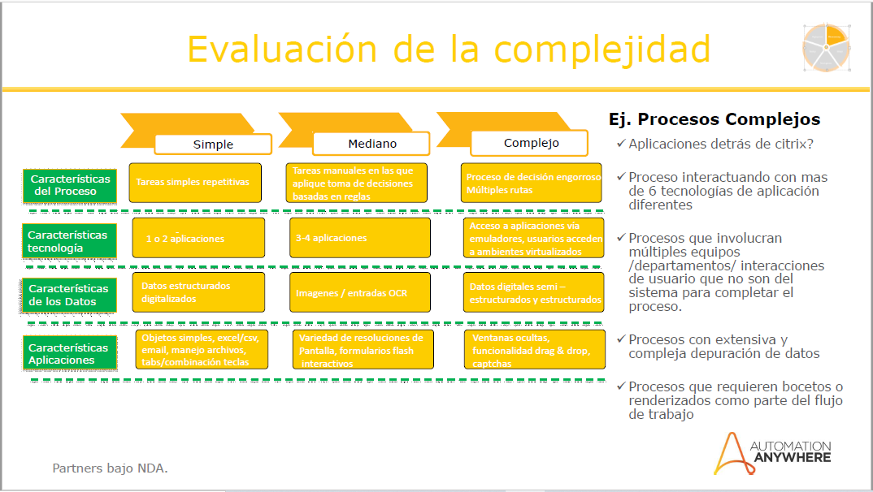

URL para descargar la presentación donde se explica como calcular la complejidad de un caso de uso dictada por el fabricante en Colombia:
https://1drv.ms/b/s!An9Rc3ZOPIjCgZIQ3fO5qlF9tRIeyw?e=wkO7nv

URL del evento:
https://1drv.ms/u/s!An9Rc3ZOPIjCgZIO4fv_7hDO9U1pwQ?e=sqTANL

Esta presentación se hizo en el kick-off de Automation Anywhere Colombia, Octubre 10 de 2019
Expositora : Ing. Tatiana Henao Ríos, Partner Enablement Manager
Presentación : Dia 2 - Mejores Prácticas PoCs.pdf
Página : 11 de 19

